Mineral
 | Investigación Metalúrgica No. 18513 |  |  |  |  |  | Investigación Metalúrgica No. 18513 |  |  |  |  |  | Investigación Metalúrgica No. 18513

 | COMPOSITO ROMG-3 |  |  |  |  |  | COMPOSITO ROMG-3 |  |  |  |  |  | COMPOSITO ROMG-3

 | Cliente: | El Molle Verde S.A.C. |  | Operador: | E. Huatuco |  | Cliente: | El Molle Verde S.A.C. |  | Operador: | E. Huatuco |  | Cliente: | El Molle Verde S.A.C. |  | Operador: | E. Huatuco
 | Proyecto: | Trapiche |  | Fecha: | Jul. 04/24 |  | Proyecto: | Trapiche |  | Fecha: | Jul. 04/24 |  | Proyecto: | Trapiche |  | Fecha: | Jul. 04/24
 | Muestra: | Geotecnia |  |  |  |  | Muestra: | Geotecnia |  |  |  |  | Muestra: | Geotecnia

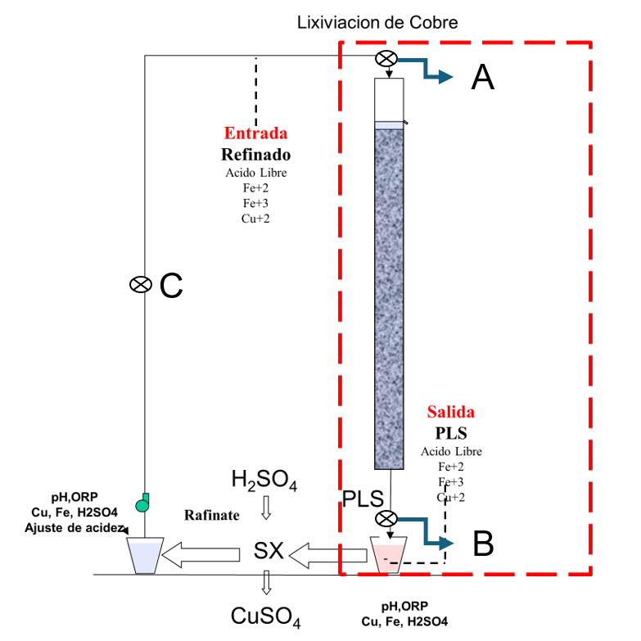
 | Descripción: | Curado y Aglomeración |  |  |  |  | Descripción: | Prueba de Aglomeración

 |  | Descripción | Unidad | Valor |  |  |  | Descripción | Unidad | Valor

 |  | Densidad bulk | kg/l |  |  |  |  | Peso Seco | kg | 7020.5
 |  | Cu | % | 0.10 |  |  |  | Peso Inicial Humedo | kg | 7055.6
 |  | Fe | % | 2.63 |  |  |  | Peso Final Curado | kg | 7055.6
 |  | Cu H2SO4 | % | 0.045 |  |  |  | *ILS | g | 0
 |  | Cu CN | % | 0.020 |  |  |  | Ácido | g | 0
 |  | Cu Residual | % | 0.027 |  |  |  | Densidad de ILS | g/cc | 0
 |  |  |  |  |  |  |  | **Volumen de la solución | cc | 0
 |  |  |  |  |  |  |  | Tiempo | h | 8
 |  |  |  |  |  |  |  | Humedad del mineral | % | 0.50
 | Resumen de cambios en las pruebas: |  |  |  |  |  |  | Humedad de curado | % | 0

 |  |  |  |  |  |  |  | *ILS: Cu= 0 g/kg, Ácido= 0 g/Kg , FeT= 0 g/Kg, Fe+2= 0 g/Kg
1) | El 13/03/2023 se cargo la columnas. |  |  |  |  |  |  | **Volumen total (Acido Ind.+Refino+Humedad Mineral)
2) | El 17/03/2023 empieza el regado por 8 horas diarias. |  |  |  |  |  | Descripción: | Prueba de Curado
3) | El refino que se riega esta reportado según pistola(XRF) esta genera estos valores.
4) | 04/06/2023 empieza a recircular la solucion con pH=1.5 |  |  |  |  |  |  | Descripción | Unidad | Valor
5) | El 14/07/2023 empieza el regado continuo. |  |  |  |  |  |  | *H2SO4 | kg/t | 0.0
6) | El 15/07/2023 se aumenta la temperatura a 20 °C |  |  |  |  |  |  | Concentración H2SO4 | g/l | 0
7) | El 16/07/2023 se empieza a insuflar aire. |  |  |  |  |  |  | Tiempo | días | ---
8) | El 27/03/2024 se sube el ratio de 2.4 a 8L/m2h |  |  |  |  |  |  | Temperatura Ambiental | ºC | 5
9) | El 30/03/2024 se sube el ratio de 8 a 16L/m2h |  |  |  |  |  |  | Temperatura Aglomerado | ºC | 3
10) | El 07/04/22024 se empieza el drenado de la columna.
11) | El 28/04/24 se reinicia el regdo de la columna a una tasa de riego de 2.4L/hm2 |  |  |  |  |  |  | * Acido total en el curado y Refino

 |  |  |  |  |  |  |  |  |  |  |  |  |  | Consumo Ácido Total= | A-B
 |  |  |  |  |  |  |  |  |  |  |  |  |  | Consumo Gangas= | A-C

 |  |  |  |  |  |  |  |  |  |  |  |  |  | Consumo Ácido Total= | H2SO4 (Agregado en el Alimento)- H2SO4 ( PLS)
 |  |  |  |  |  |  |  |  |  |  |  |  |  | Consumo Cu= | H2SO4 (Acido devuelto por el Cu)
 |  |  |  |  |  |  |  |  |  |  |  |  |  | Consumo Gangas= | Consumo Acido Total - Consumo Cu

 |  |  |  |  |  |  |  |  |  |  |  | 1.17 | 5.6

 |  |  |  |  |  | 45500 | 2.45 |  |  |  |  |  | 0.18924418605
 |  |  |  |  |  | 45500 | 2.49 |  |  |  |  |  | 0.18924418605
 |  |  |  |  |  | 45550 | 2.48 |  |  |  |  |  | 0.18887814313
 |  |  |  |  |  | 44300 | 2.55
 |  |  |  |  |  | 44100
 |  |  |  |  |  | 44900

Rec Cu
Extracción de Cobre vs Tiempo Geotecnia Lix
1 | 0.0
2 | 0.0
3 | 0.0
4 | 0.0
5 | 0.0
6 | 0.0
7 | 0.0
8 | 0.0
9 | 0.0
10 | 0.0
11 | 0.0
12 | 0.0
13 | 0.0
14 | 0.0
15 | 0.0
16 | 0.0
17 | 0.0
18 | 0.0
19 | 0.0
20 | 0.0
21 | 0.0
22 | 0.0
23 | 0.0
24 | 0.0
25 | 0.0
26 | 0.0
27 | 0.0
28 | 0.0
29 | 0.0
30 | 0.0
31 | 0.0
32 | 0.0
33 | 0.0
34 | 0.0
35 | 0.0
36 | 0.0
37 | 0.0
38 | 0.0
39 | 0.0
40 | 0.0
41 | 0.0
42 | 0.0
43 | 0.0
44 | 0.0
45 | 0.0
46 | 0.0
47 | 0.0
48 | 0.0
49 | 0.0
50 | 0.0
...

pH,EMF
pH y ORP vs Tiempo Geotecnia Lix
 | pH | ORP
1
2
3
4
5
6
7
8
9
10
11
12
13
14
15
16
17
18 | 6.0 | 268
19 | 5.9 | 332
20 | 5.7 | 355
21 | 5.7 | 356
22 | 5.6 | 355
23 | 5.6 | 354
24 | 5.6 | 354
25 | 5.6 | 270
26 | 5.7 | 275
27 | 5.8 | 260
28 | 5.9 | 258
29 | 5.9 | 255
30 | 5.9 | 256
31 | 5.9 | 257
32 | 5.9 | 257
33 | 5.9 | 256
34 | 5.9 | 255
35 | 5.9 | 256
36 | 5.9 | 257
37 | 5.8 | 258
38 | 5.8 | 258
39 | 5.8 | 259
40 | 5.8 | 260
41 | 5.8 | 259
42 | 5.8 | 260
43 | 5.8 | 262
44 | 5.8 | 261
45 | 5.8 | 262
46 | 5.7 | 263
47 | 5.8 | 265
48 | 5.8 | 268
49 | 5.8 | 269
50 | 5.8 | 271
...

